국문이력서(선주 무관, 전 지원자)
 | 국 문 이 력 서 |  |  |  | 지원직급
 |  |  |  |  | 1/E
인적사항

성 명 | 박태정 |  | 출생연월 | 1993-06-08 | 사 진
출 생 지 | 대한민국, 예산 |  | 본인연락처 | 010-9935-5034 | 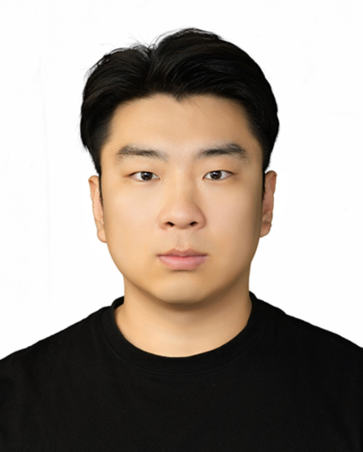
결혼여부 | 미혼 |  | 비상연락처 | 010-9510-5034(모)
가족관계 | 모1, 남동생 1
E-mail | taejung93@gmail.com
주 소 | 충남 예산군 대술면 대술로 143
어학능력 (English)

말하기 |  | 쓰 기 |  | 공식어학증명 | 취득점수
듣 기 |  | 읽 기 |  | TOEIC | 780
어학능력 (Japanses)

말하기 |  | 쓰 기 |  | 공식어학증명 | 취득점수
듣 기 |  | 읽 기
학력사항(Education in school)

2012.03.01~2016.02.01 |  | 대한민국 목포해양대학교 /기관시스템공학부 전기전자공학과 졸업 |  |  |  | (
2009.03.01~2012.01.25 |  | 대한민국 예산고등학교 졸업

일반경력사항(Experience and Skill)

2016.02~2018.02 |  | Various class & flag inspection and SIRE vetting as 3/E (VLCC)
2018.03~2019.08 |  | Various class & flag inspection and SIRE vetting as 2/E (VLCC)
2019.11~2019.12 |  | VLCC 신조인수(목포삼호중공업) as 1/E (일기사 진급후 첫배 신조인수함)
2019.12~2021-07 |  | Various class & flag inspection and USCG and SIRE vetting as 1/E (Korean Top4, Philiphine crew) (VLCC) - ME엔진 승선 EGCS, BWTS, SCR 등 최신기기 operation 및 다수의 정비경험 있습니다.
2021.11~2023-02 |  | Various class & flag inspection and SIRE vetting as 2/E (LNGC)
2023.03~2023-08 |  | HD Hyundai samho 조선소에서 LNGC & DF BULK (Win GD X-DF Engine) 선주측 신조 기장/전장 감독. 건조중 다수의 기기 검사및 시운전 경험
2023.09~2024-01 |  | CSSC Qingdao beihai 조선소에서 DF BULK (MAN ME-GI Engine) 선주측 신조 기장/전장 감독. 건조중 다수의 기기 검사및 시운전 경험
2024.02~2024-07 |  | CSSC Guangzhou 조선소에서 DF PCTC (MAN ME-GI Engine) 선주측 신조 기장/전장 감독. 건조중 다수의 기기 검사및 시운전 경험
2024.08~2025-05 |  | Samsung & Hanhwa 조선소에서 Qatar project LNGC (MAN ME-GA Engine) Project manager 겸 신조 기장/전장 감독. 건조중 다수의 기기 검사및 시운전 경험
2025.07~2025-08 |  | CSSC Guangzhou 조선소에서 1기사 직급으로 DF PCTC(MAN ME-GI Engine) 신조 인수
 |  | 